start
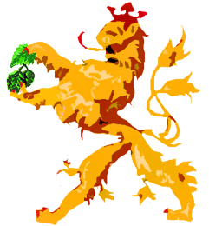 Brau-Journal

Vorbereitung |  | Lagerbericht

Brief an das Hauptzollamt |  | Verkostungsbogen

Rezeptkarte |  | Untappd

Sudjournal |  | Banderole

Sudjournal - Handout - |  | Bauchetikett

Gärdiagramm

Historie |  | Daten

Hellgelb | hinterlegte Felder sind frei bearbeitbar

Hellblau | hinterlegte Felder sind mittels Dropdownmenü anzuwählen

Hellgrün | hinterlegte Felder sind mit Formeln oder Verweisen verknüpft und sollten daher nicht überschrieben werden

Info | Die Infoboxen erklären Teilschritte oder geben wichtige Informationen zum Produktionsprozess

Alle folgenden Seiten sind geschützt, damit man nicht aus Versehen Programmierungen oder Formeln löscht. Es ist aber kein Passwort mehr hinterlegt. Bei Anpassungen lassen sich die einzelnen Seiten wieder entsperren.

Viel Spaß damit. Solltet ihr Fragen, Anregungen, Verbesserungsvorschläge haben, oder Ideen, die unbedingt in eine
neue Version mitaufgenommen werden sollen, so schreibt mir einfach: |  | braumeister@bierbrauerei.net

Euer Hopfezopfer Dirk |  | © by bierbrauerei.net 2011-2019 | | 22/03/2019

5_gaerdiagramm
 |  |  |  |  | Gärdiagramm |  |  |  |  |  |  |  | gültig ab: | 2019-03-22 |  |  | ñ
 |  |  |  |  |  |  |  |  |  |  |  |  | ersetzt: | 2019-03-01 |  | ï |  | ð

Info | Sudnr. |  |  | Hefe |  |  |  | EVG | % | Angestellt am | mit | l & Stammwürze |  |  | °P

 |  |  |  |  |  | (Scheinbarer) Restextrakt | °P | Alk-Toleranz | % | Geschlaucht am | mit | l & Restextrakt |  |  | °P

°C
°P
pH
 | Datum | Temp. | °Plato | pH
Tag 1
Tag 2
Tag 3
Tag 4
Tag 5
Tag 6
Tag 7
Tag 8
Tag 9
Tag 10
Tag 11
Tag 12
Tag 13
Tag 14
Tag 15
Tag 16

Info | Gattung | bitte wählen |  | Hefe

 |  | Anstelltemperatur |  | °C

 |  | Hauptgärtemperatur |  | °C

Info |  | GVGs |  | %

 |  | GVGt |  | %

Info |  | EVGs |  | %

 |  | EVGt |  | %

 |  | Gärkellerausbeute |  | %

Info |  | Alkoholgehalt |  | Vol.-%

7_verkostungsbogen
 |  |  |  |  |  |  | Verkostungsbogen |  |  |  |  |  |  |  |  |  |  |  |  |  |  |  |  | gültig ab: | 2019-03-22 |  |  |  |  | ñ
 |  |  |  |  |  |  |  |  |  |  |  |  |  |  |  |  |  |  |  |  |  |  |  | ersetzt: | 2019-03-01 |  |  |  | ï |  | ð

 |  |  |  |  |  |  |  |  |  | Stil | Bitte wählen! |  |  |  |  |  | < Bild vom Bier>

 |  | Brautag |  |  |  |  |  |  |  | Sud-Nr.

 |  | Alkohol |  |  | Vol.-% |  |  |  |  |  | Stammwürze |  |  | °P

 |  | Farbe |  |  | EBC |  |  | Bittere |  |  | IBU |  |  | CO2 |  | g/l

 |  | Zutaten | Brauwasser, <Malzsorte wählen><Malzsorte wählen><Malzsorte wählen><Malzsorte wählen><Malzsorte wählen><Malzsorte wählen>Hopfen (1 Gabe: <Hopfensorte wählen>), bitte wählen Hefe

 |  |  |  | Verkostungstag: |  |  |  |  |  |  | Referenzbier

Verkostungsrad |  |  |  |  | Alkohol | Hefearoma | Hopfenbittere | Hopfenaroma | Malzaroma | Malzsüße | Säure | Vollmundigkeit | Adstringenz | Abgang | Aromarad |  |  | Banane | Zitrusfrüchte | Tropische Früchte | Beerenfrüchte | Dörrobst | Nelke | Karamell | Kaffee | Schokolade | Honig |  |  |  | Alkohol | Banane
 |  |  |  |  |  |  |  |  |  |  |  |  |  |  |  |  |  |  |  |  |  |  |  |  |  |  |  |  |  |  | Hefe-aroma | Zitrus-früchte
 |  |  |  |  |  |  |  |  |  |  |  |  |  |  |  |  |  |  |  |  |  |  |  |  |  |  |  |  |  |  | Hopfen-bittere | Tropi-sche Früchte
 |  |  |  |  |  |  |  |  |  |  |  |  |  |  |  |  |  |  |  |  |  |  |  |  |  |  |  |  |  |  | Hopfen-aroma | Beeren-früchte
 |  |  |  |  |  |  |  |  |  |  |  |  |  |  |  |  |  |  |  |  |  |  |  |  |  |  |  |  |  |  | Malz-aroma | Dörr-obst
 |  |  |  |  |  |  |  |  |  |  |  |  |  |  |  |  |  |  |  |  |  |  |  |  |  |  |  |  |  |  | Malzsüße | Nelke
 |  |  |  |  |  |  |  |  |  |  |  |  |  |  |  |  |  |  |  |  |  |  |  |  |  |  |  |  |  |  | Säure | Kara-mell
 |  |  |  |  |  |  |  |  |  |  |  |  |  |  |  |  |  |  |  |  |  |  |  |  |  |  |  |  |  |  | Vollmun-digkeit | Kaffee
 |  |  |  |  |  |  |  |  |  |  |  |  |  |  |  |  |  |  |  |  |  |  |  |  |  |  |  |  |  |  | Adstrin-genz | Schoko-lade
Alkohol | 0
Hefe-aroma
Hopfen-bittere
Hopfen-aroma
Malz-aroma
Malzsüße
Säure
Vollmun-digkeit
Adstrin-genz
Abgang
Banane | 0 |  |  | 0
Zitrus-früchte
Tropi-sche Früchte
Beeren-früchte
Dörr-obst
Nelke
Kara-mell
Kaffee
Schoko-lade
Honig
 |  |  |  |  |  |  |  |  |  |  |  |  |  |  |  |  |  |  |  |  |  |  |  |  |  |  |  |  |  |  | Abgang | Honig

 |  |  |  | 0 |  |  |  |  |  | 1 |  |  |  |  |  | 3 |  |  |  |  |  | 5
Alkohol |  |  |  | nicht wahrnehmbar |  |  |  |  |  | leicht wahrnehmbar |  |  |  |  |  | deutlich, aber ausgewogen |  |  |  |  |  | wärmend, vordergründig
Hefearoma |  |  |  |  |  |  |  |  |  | leichtes Hefearoma |  |  |  |  |  | deutliches Hefearoma |  |  |  |  |  | Hefe dominiert Aroma
Hopfenbittere |  |  |  |  |  |  |  |  |  | sanfte Grundbittere |  |  |  |  |  | deutlich bitter, ausgewogen |  |  |  |  |  | Bittere dominant
Hopfenaroma |  |  |  |  |  |  |  |  |  | leichte Hopfenblume |  |  |  |  |  | Aroma deutlich, ausgewogen |  |  |  |  |  | Hopfen dominiert Aroma
Malzaroma |  |  |  |  |  |  |  |  |  | leicht malzig |  |  |  |  |  | Aroma deutlich, ausgewogen |  |  |  |  |  | Malz dominiert Aroma
Malzsüße |  |  |  |  |  |  |  |  |  | leichte Restsüße |  |  |  |  |  | Süße deutlich, ausgewogen |  |  |  |  |  | Süße dominant
Säure |  |  |  |  |  |  |  |  |  | leicht sauer |  |  |  |  |  | deutlich sauer, ausgewogen |  |  |  |  |  | Säure dominant
Vollmundigkeit |  |  |  | sehr schlank |  |  |  |  |  | wenig Körper |  |  |  |  |  | deutlicher Körper |  |  |  |  |  | schwerer Körper
Adstringenz |  |  |  | nicht wahrnehmbar |  |  |  |  |  | an den Zungenrändern |  |  |  |  |  | adstringierend |  |  |  |  |  | ganze Zunge betroffen
Abgang |  |  |  | kein Abgang |  |  |  |  |  | Aroma klingt kurz nach |  |  |  |  |  | klingt deutlich nach |  |  |  |  |  | Aroma bleibt lange erhalten
 |  |  |  |  |  |  |  |  |  |  |  |  |  |  |  |  |  |  |  |  |  |  |  |  |  |  |  | nach "Bier brauen" von Jan Brücklmeier

 | Fazit |  |  |  |  |  |  |  |  |  |  |  |  |  |  |  |  |  |  |  |  |  |  | Untappd QR Code

8_untappd
 |  | UNTAPPD | gültig ab: | 2019-03-22 |  | ñ
 |  |  | ersetzt: | 2019-03-01 | ï |  | ð

Untappd-QR-Code generieren:

 | 1. Das Bier auf der Untappd Seite suchen und die letzten Zahlen in der URL markieren.

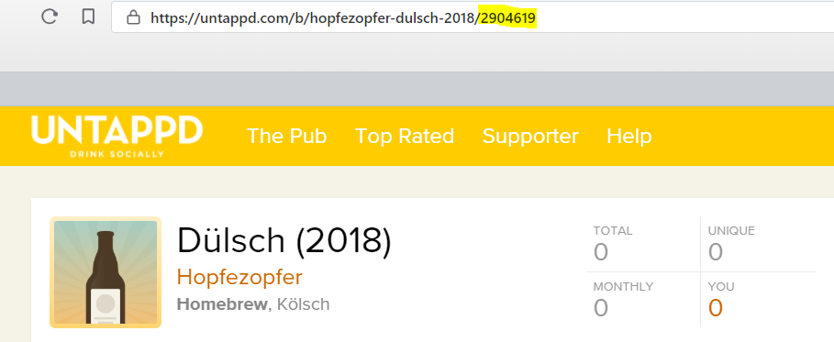

 | 2. Die markierten Zahlen in folgende URL einkopieren: https://untappd.com/qr/beer/2904619
 | 3. Auf einer QR-Code-Generator Internetseite einen QR-Code generieren. Z.B. https://www.qrstuff.com/
 | Darauf achten, dass keine "shortened URL" generiert wird.
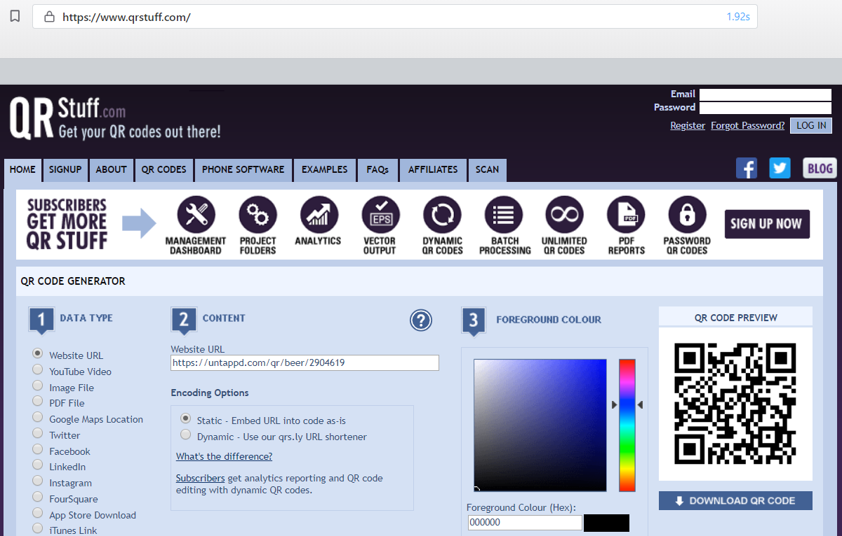

 | Der QR-Code sollte mindestens die Maße 2,5x2,5 cm haben.

9_banderole
500 ml |  | 0 |  |  |  |  | Zutaten: Brauwasser, <Malzsorte wählen><Malzsorte wählen><Malzsorte wählen><Malzsorte wählen><Malzsorte wählen><Malzsorte wählen>Hopfen (1 Gabe: <Hopfensorte wählen>), bitte wählen Hefe |  | ñ
 | Logo |  |  |  |  |  |  | ï |  | ð
 |  |  | eingebraut: | 0 | abgefüllt: | 2018-01-01

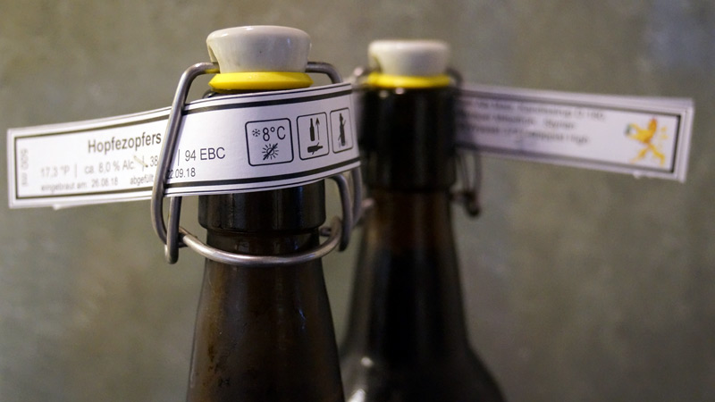
500 ml |  | 0 |  |  |  |  | Zutaten: Brauwasser, <Malzsorte wählen><Malzsorte wählen><Malzsorte wählen><Malzsorte wählen><Malzsorte wählen><Malzsorte wählen>Hopfen (1 Gabe: <Hopfensorte wählen>), bitte wählen Hefe
 | Logo |  |  |  |  |  |  | Beispiel zum Anbringen der Banderole
 |  |  | eingebraut: | 0 | abgefüllt: | 2018-01-01

500 ml |  | 0 |  |  |  |  | Zutaten: Brauwasser, <Malzsorte wählen><Malzsorte wählen><Malzsorte wählen><Malzsorte wählen><Malzsorte wählen><Malzsorte wählen>Hopfen (1 Gabe: <Hopfensorte wählen>), bitte wählen Hefe
 | Logo
 |  |  | eingebraut: | 0 | abgefüllt: | 2018-01-01

500 ml |  | 0 |  |  |  |  | Zutaten: Brauwasser, <Malzsorte wählen><Malzsorte wählen><Malzsorte wählen><Malzsorte wählen><Malzsorte wählen><Malzsorte wählen>Hopfen (1 Gabe: <Hopfensorte wählen>), bitte wählen Hefe
 | Logo
 |  |  | eingebraut: | 0 | abgefüllt: | 2018-01-01

500 ml |  | 0 |  |  |  |  | Zutaten: Brauwasser, <Malzsorte wählen><Malzsorte wählen><Malzsorte wählen><Malzsorte wählen><Malzsorte wählen><Malzsorte wählen>Hopfen (1 Gabe: <Hopfensorte wählen>), bitte wählen Hefe
 | Logo
 |  |  | eingebraut: | 0 | abgefüllt: | 2018-01-01

500 ml |  | 0 |  |  |  |  | Zutaten: Brauwasser, <Malzsorte wählen><Malzsorte wählen><Malzsorte wählen><Malzsorte wählen><Malzsorte wählen><Malzsorte wählen>Hopfen (1 Gabe: <Hopfensorte wählen>), bitte wählen Hefe
 | Logo
 |  |  | eingebraut: | 0 | abgefüllt: | 2018-01-01

500 ml |  | 0 |  |  |  |  | Zutaten: Brauwasser, <Malzsorte wählen><Malzsorte wählen><Malzsorte wählen><Malzsorte wählen><Malzsorte wählen><Malzsorte wählen>Hopfen (1 Gabe: <Hopfensorte wählen>), bitte wählen Hefe
 | Logo
 |  |  | eingebraut: | 0 | abgefüllt: | 2018-01-01

500 ml |  | 0 |  |  |  |  | Zutaten: Brauwasser, <Malzsorte wählen><Malzsorte wählen><Malzsorte wählen><Malzsorte wählen><Malzsorte wählen><Malzsorte wählen>Hopfen (1 Gabe: <Hopfensorte wählen>), bitte wählen Hefe
 | Logo
 |  |  | eingebraut: | 0 | abgefüllt: | 2018-01-01

10_zapfschild
 |  | eingebraut: |  |  | eingebraut: |  | ñ
 |  | 0 |  |  | 0 | ï
 |  | abgefüllt: |  |  | abgefüllt:
 | Logo | 2019-01-01 |  | Logo | 2019-01-01 |  | Beispiel zum Anbringen der Zapfschildes
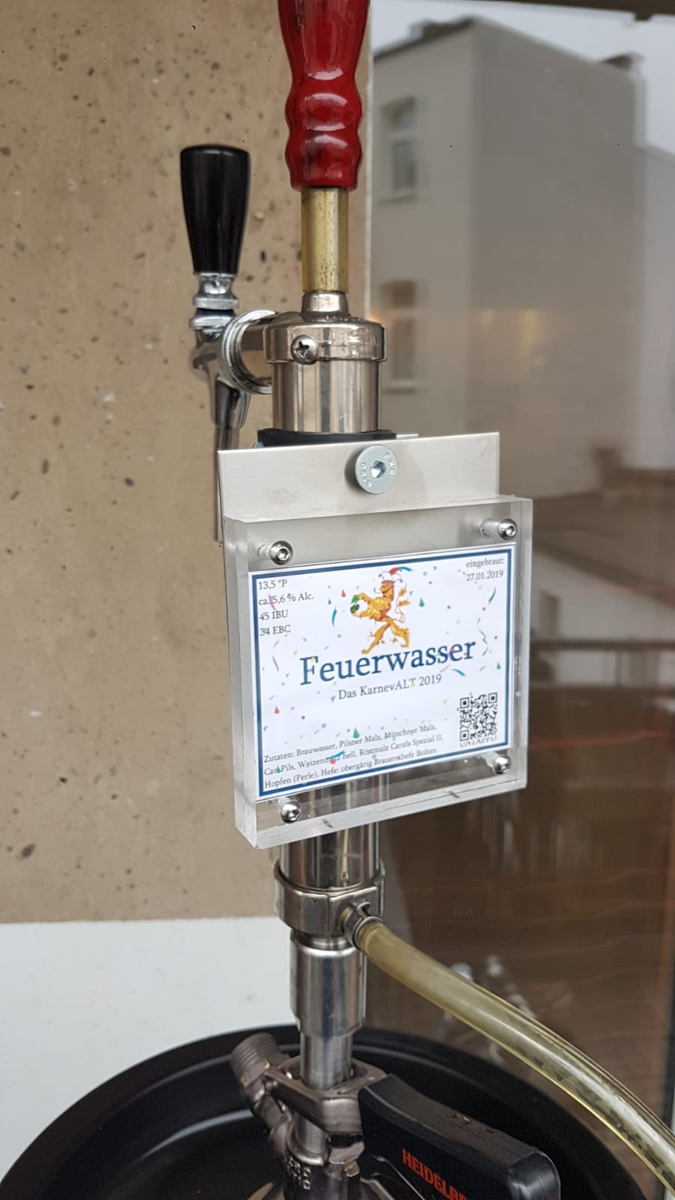
0 |  |  | 0

<text1> |  |  | <text1>
<text2> |  |  | <text2>
Zutaten: Brauwasser, <Malzsorte wählen><Malzsorte wählen><Malzsorte wählen><Malzsorte wählen><Malzsorte wählen><Malzsorte wählen>Hopfen (1 Gabe: <Hopfensorte wählen>), bitte wählen Hefe |  |  | Zutaten: Brauwasser, <Malzsorte wählen><Malzsorte wählen><Malzsorte wählen><Malzsorte wählen><Malzsorte wählen><Malzsorte wählen>Hopfen (1 Gabe: <Hopfensorte wählen>), bitte wählen Hefe

 |  | eingebraut: |  |  | eingebraut:
 |  | 0 |  |  | 0
 |  | abgefüllt: |  |  | abgefüllt:
 | Logo | 2019-01-01 |  | Logo | 2019-01-01

0 |  |  | 0

<text1> |  |  | <text1>
<text2> |  |  | <text2>
Zutaten: Brauwasser, <Malzsorte wählen><Malzsorte wählen><Malzsorte wählen><Malzsorte wählen><Malzsorte wählen><Malzsorte wählen>Hopfen (1 Gabe: <Hopfensorte wählen>), bitte wählen Hefe |  |  | Zutaten: Brauwasser, <Malzsorte wählen><Malzsorte wählen><Malzsorte wählen><Malzsorte wählen><Malzsorte wählen><Malzsorte wählen>Hopfen (1 Gabe: <Hopfensorte wählen>), bitte wählen Hefe

 |  | eingebraut: |  |  | eingebraut:
 |  | 0 |  |  | 0
 |  | abgefüllt: |  |  | abgefüllt:
 | Logo | 2019-01-01 |  | Logo | 2019-01-01

0 |  |  | 0

<text1> |  |  | <text1>
<text2> |  |  | <text2>
Zutaten: Brauwasser, <Malzsorte wählen><Malzsorte wählen><Malzsorte wählen><Malzsorte wählen><Malzsorte wählen><Malzsorte wählen>Hopfen (1 Gabe: <Hopfensorte wählen>), bitte wählen Hefe |  |  | Zutaten: Brauwasser, <Malzsorte wählen><Malzsorte wählen><Malzsorte wählen><Malzsorte wählen><Malzsorte wählen><Malzsorte wählen>Hopfen (1 Gabe: <Hopfensorte wählen>), bitte wählen Hefe

